关系图
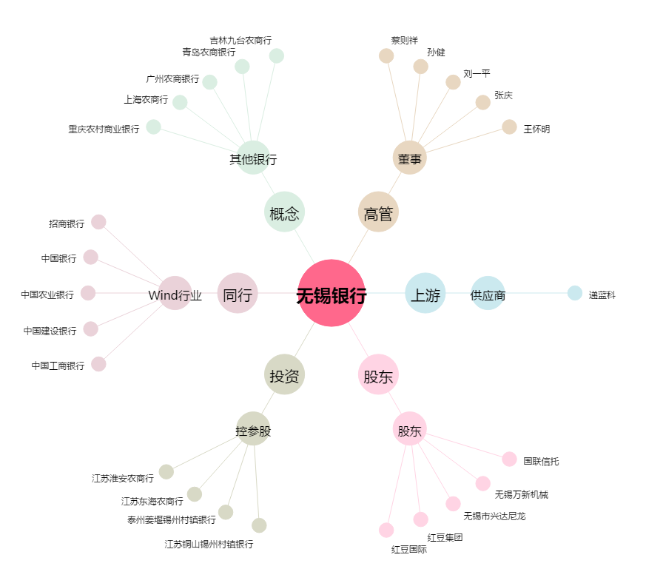
无锡银行[600908.SH] - 关系概览图

